k8s实战之从私有仓库拉取镜像
1、实战目的
从私有docker仓库拉取镜像，部署pod。上一篇中，我们搭建了私有的镜像仓库，这一篇我们将与k8s结合实战使用私有仓库。

2、登录docker
为了完成本次实战，需要登录docker，如下：

3、为k8s集群创建Secret
当pod从私用仓库拉取镜像时，k8s集群使用类型为docker-registry的Secret来提供身份认证，创建一个名为registry-key的Secret，执行如下命令：

$ kubectl delete secret registry-key
kubectl -n k8s-ecoysystem-apps create secret docker-registry registry-key \
--docker-server=registry.wuling.com \
--docker-username=justmine \
--docker-password=<your-pword> \
--docker-email=3538307147@qq.com
注意 -n k8s-ecoysystem-apps 为指定命名空间，一般搭建k8s集群时，建议新建一个命名空间来隔离资源。

检查Secret，如图：
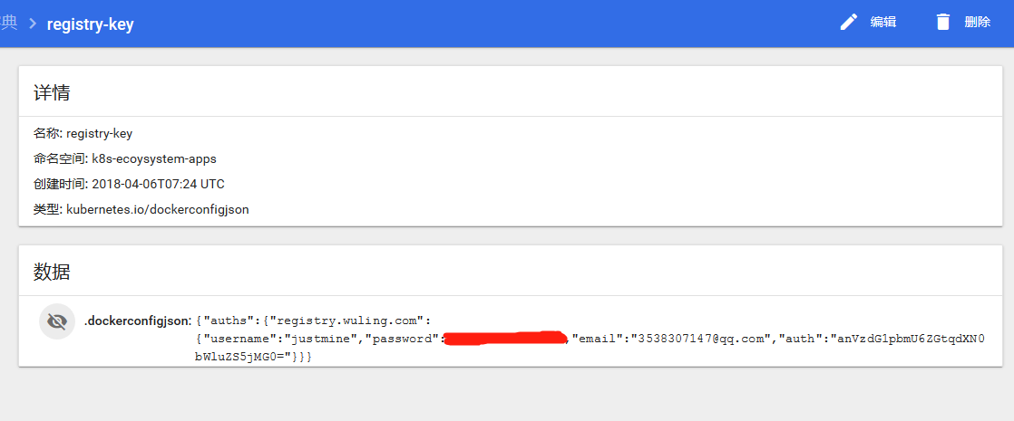

4、部署Pod
hello-world-deployment.yml：

imagePullSecrets标签指定拉取镜像时的身份验证信息

5、通过dashboard查看集群概况
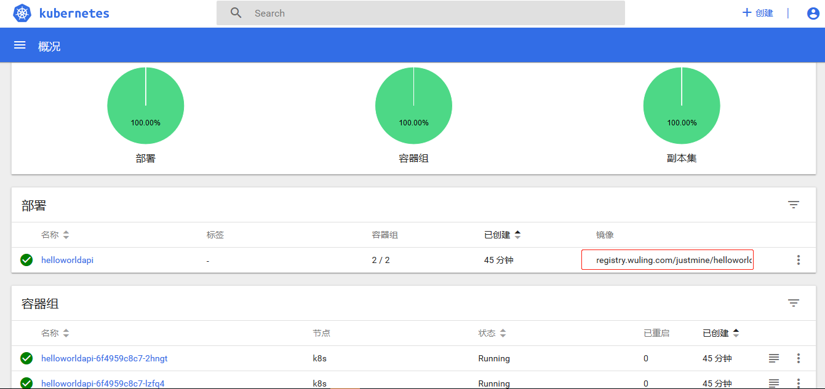

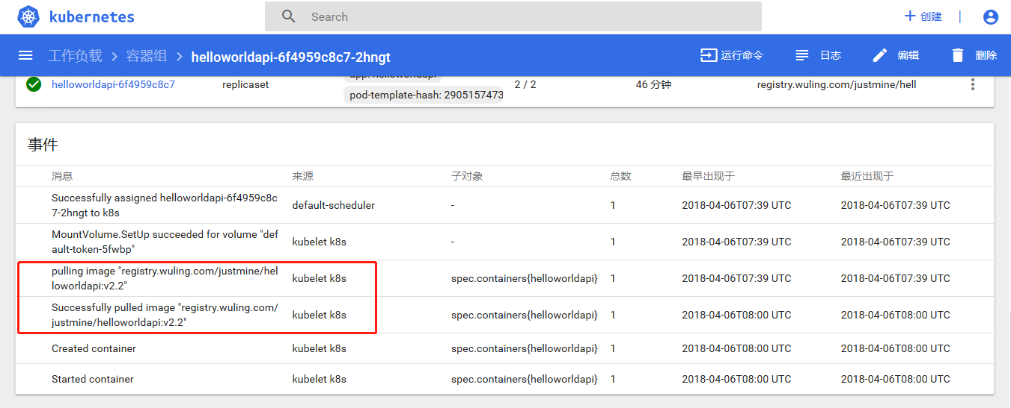

从上图可以标红可以看出，该镜像的仓库地址！！！

6、总结
从上一篇使用docker搭建私有仓库，然后这一篇又与k8s结合，到目前为止关于k8s实战私有仓库体系就先告一段落了，大家可以结合实际情况自己去搭建一套仓库，然后与k8s联合实战，来建立自己的k8s应用平台生态体系。
————————————————
版权声明：本文为CSDN博主「无痴迷不成功」的原创文章，遵循CC 4.0 BY-SA版权协议，转载请附上原文出处链接及本声明。
原文链接：https://blog.csdn.net/YoungAngelGirl/java/article/details/80031845

详解docker实战之搭建私有镜像仓库
1、实战目的
搭建企业私有的镜像仓库，满足从开发环境推送和拉取镜像。当我们使用k8s来编排和调度容器时，操作的基本单位是镜像，所以需要从仓库去拉取镜像到当前的工作节点。本来使用公共的docker hub完全可以满足我们的需求，也非常方便，但是上传的镜像任何人都可以访问，其次docker hub的私有仓库又是收费的，所以从安全和商业两方面考虑，企业必须搭建自己的私有镜像仓库。
2、搭建私有仓库
2.1、生产证书
为了保证镜像传输安全，从开发环境向私有仓库推送和拉取镜像时，一般使用https的方式（备注：对于普通的http方式请大家参考官方文档：https://docs.docker.com/registry/insecure/#deploy-a-plain-http-registry 自己下去实战。），所以我们需要提供一个可信任的、知名的SSL/TLS证书，可以向知名的第三方证书颁发机构购买证书，也可以使用Let’s Encrypt生产免费的证书，还可以自己生产一个自签名证书。
由于没有购买真实的域名，无法和第三方证书颁发机构进行交互性验证，所以决定自己生产一个自签名证书，添加到私有仓库，然后让docker客户端信任此证书。
创建一个用于存储证书和私钥的目录certs
$ mkdir -p certs
生产证书和私钥
$ openssl req \
-newkey rsa:4096 -nodes -sha256 -keyout certs/domain.key \
-x509 -days 365 -out certs/domain.crt
注意提前想好域名(如：registry.wuling.com)，并将其作为CN，整个过程如图所示

查看生成证书：

2.2、运行容器，启动镜像仓库
使用docker开源的Registry:2镜像，如图：

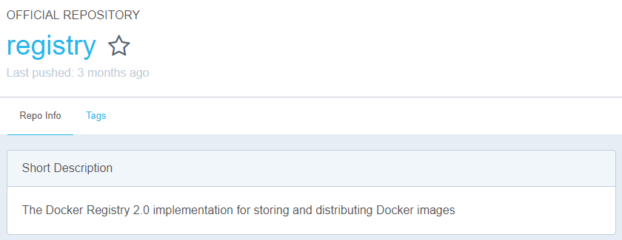
执行下面命令：

$ docker run -d \
--restart=always \
--name registry.wuling.com \
-v `pwd`/certs:/certs \
-e REGISTRY_HTTP_ADDR=0.0.0.0:443 \
-e REGISTRY_HTTP_TLS_CERTIFICATE=/certs/domain.crt \
-e REGISTRY_HTTP_TLS_KEY=/certs/domain.key \
-p 443:443 \
registry:2
参数 | 说明
-d | 后台静默运行容器。
-restart | 设置容器重启策略。
-name | 命名容器。
-v | 挂载host的certs/目录到容器的/certs/目录。
-e REGISTRY_HTTP_ADDR | 设置仓库主机地址格式。
-e REGISTRY_HTTP_TLS_CERTIFICATE | 设置环境变量告诉容器证书的位置。
-e REGISTRY_HTTP_TLS_KEY | 设置环境变量告诉容器私钥的位置。
-p | 将容器的 443 端口映射到Host的 443 端口。
如图所示：

丛上图可以看到，服务端私有仓库已经正常运行起来了！！！
3、实战(从服务器和开发环境分别推送和拉取镜像)
3.1 服务器(私有仓库所在主机)
3.1.1、下载并重命名镜像
镜像的完整命名格式：[registry-host]:[port]/[username]/[imagename]，当我们使用docker push的时候，docker会自动识别[registry-host]部分为容器镜像仓库地址。
使用docker tag重命名镜像：
docker pull justmine/helloworldapi:v2.2
docker tag justmine/helloworldapi:v2.2 registry.wuling.com/justmine/helloworldapi:v2.2

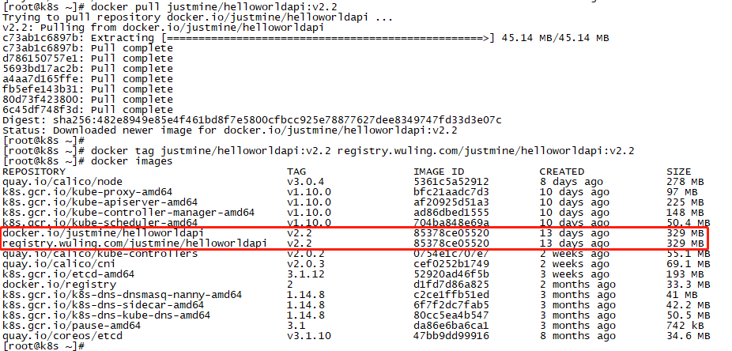

3.1.2、推送镜像到私有仓库

什么情况？哦哦哦！！！域名是我们杜撰的，需要将与IP映射关系写入hosts文件。

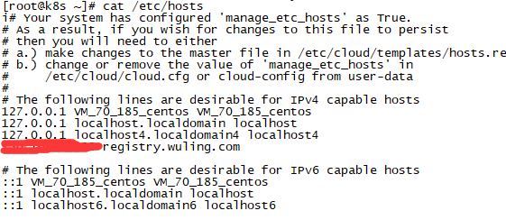

再次推送，如下：

x509: certificate signed by unknown authority
又是什么情况？哦哦哦！！！原来系统不信任我们颁发的证书，好吧，不知名就不信任，那我们就主动宣布此证书是值得信任的！！！
为docker client安装证书，命令如下：

# 假如：仓库域名为=》registry.wuling.com，端口为=》8000，需要信任的证书地址为=》/root/certs/domain.crt
# 1. 老版本docker
$ mkdir -p /etc/docker/certs.d/registry.wuling.com
$ cp /root/certs/domain.crt /etc/docker/certs.d/registry.wuling.com/ca.crt
# 2. 新版本docker
$ mkdir -p /etc/docker/certs.d/registry.wuling.com:8000
$ cp /root/certs/domain.crt /etc/docker/certs.d/registry.wuling.com:8000/ca.crt

备注：根据docker版本情况，大家按照这两种方法添加信任就行了。

3.1.3、通过浏览器查看仓库概况
仓库镜像目录：
https://registry.wuling.com/v2/_catalog

3.2 其他宿主机(开发环境Windows主机)
3.2.1 推送镜像到私有仓库
docker push registry.wuling.com/justmine/healthchecksapi:v1.5

同理：为了让当前Windows主机上运行的docker信任此证书，我们只需要在Windows主机上安装此证书，右键点击【安装证书】，
选择【本地主机】，选择【受信任的根证书】，添加证书即可。

3.2.2 拉取镜像
docker pull registry.wuling.com/justmine/healthchecksapi:v1.5

3.2.3、通过浏览器查看仓库概况
仓库镜像目录：
https://registry.wuling.com/v2/_catalog

到目前为止，能够满足企业需求的私有仓库正式搭建完成。
源码参考：https://github.com/justmine66/k8s.ecoysystem.apps

